Hoja 1
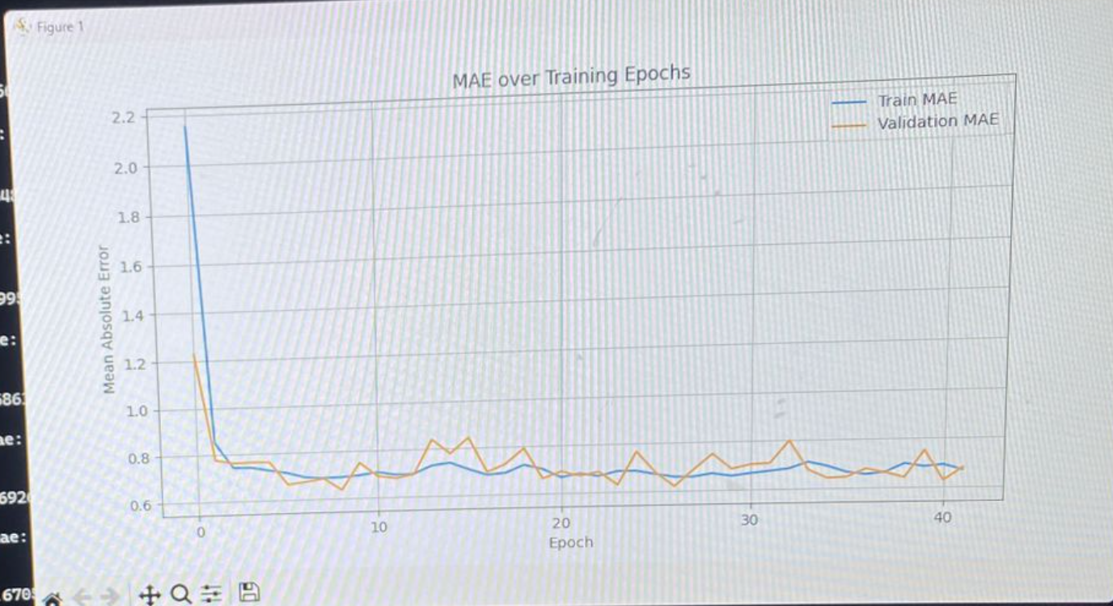
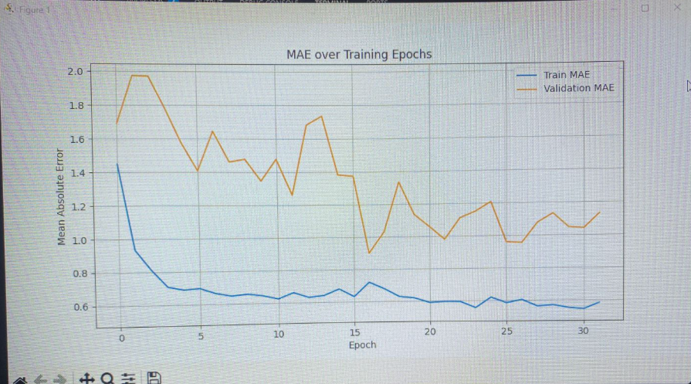
orden de intentos | Propuesta | Razon | Cambio en el codigo |  | epoca que termino | Loss | mae | bias | variance | accuracy | val_loss | val_mae | val_bias | val_variance
 | Poner una capa de normalización | Para reducir overfiting | layers.BatchNormalization() | Abajo de conv2D o puede ser de las densas tambien
 | Reducir la cantidad de dropouts | pude esta afectando el entrenamiento más de lo que ayuda | layers.Dropout(0.15) | unicamente dejar despues de las capas CONV
 | Aumentar el step | puede que este haciendo cambios tan chiquitos que no esta generano un cambio visible | optimizer = tf.keras.optimizers.Adam(learning_rate=1e-3)
 | Cambiar optimizador a adamW | ayuda con casos de overfiting | optimizer = tf.keras.optimizers.AdamW(learning_rate=1e-3,weight_decay=0.01, parameter for AdamWbeta_1=0.9,beta_2=0.999,epsilon=1e-07)
 | Aumentar tamaño de imagen | Para extraer más caracteristicas | "(800,800)"
 | Reducir la cantidad de capas | reducir la cantidad de capas porque puede que estamos eliminando mucha infromacion con los max poolings (No creo pero no se me ocurre otra cosa XD)
1 | INICIAL |  |  |  | 60 | 0.5926 | 0.5919 | 0 | 0.2601 | 0.4978 | 1.3291 | 1.3286 | -1.3266
2 | Eliminar dropouts y aumentar tamaño de imagen |  |  |  | 22 | 0.5132 | 0.5108 | -0.658 | 0.2927 | 0.5818 | 0.7442 | 0.7436 | 0.1172
4 | duplicar tamaño de kerneles antesde la clasificación (antes del flatten) |  |  |  | 42 | 0.6701 | 0.6705 | -318 | 0.075 | 0.4129 | 0.6815 | 0.6815 | -0.0039
3 | regresar dropouts y dejar imagen más grande |  |  |  | 32 | 0.5822 | 0.582 | -0.0359 | 0.1922 | 0.497 | 1.1318 | 1.1314 | -1.1047

